LINK
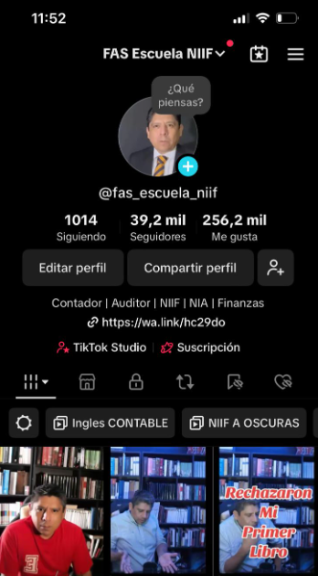
YOTUBE
FAS ESCUELA DE CONTADORES

Aprende NIIF conMIGO
En este Diplomado que comenzamos el 06 de Marzo 2025, incluiremos las nuevas normas lanzadas del IASB. El contenido del DIPLOMADO más práctico del mundo es el siguiente:

Normas de Presentación
1 | NIC 07 | Estado de Flujos de efectivo *
2 | NIC 08 | Bases de Elaboración de los Estados Financieros *
3 | NIIF 18 | Presentación y revelación en estados financieros*
 | NIC 34 | Estados financieros intermedios
Normas de Grupos Empresariales
4 | NIC 24 | Información a revelar sobre partes relacionadas
 | NIC 27 | Estados financieros consolidados y separados
 | NIC 28 | Inversiones en asociadas y Negocios Conjuntos
 | NIIF 11 | Acuerdos conjuntos
5 | NIIF 03 | Combinación de Negocios
6 | NIIF 10 | Estados financieros consolidados
7 | NIIF 12 | Revelación de participaciones en otras entidades
 | NIIF 19 | Subsidiarias sin responsabilidad pública*
Activos de Larga Duración
8 | NIC 16 | Propiedad, planta y Equipo
 | NIC 23 | Costos financieros
9 | NIC 40 | Inversiones inmobiliarias
10 | NIC 36 | Deterioro de activos
11 | NIIF 16 | Arrendamientos
12 | NIIF 05 | Activos no corrientes disponibles para la venta …
 | NIIF 06 | Exploración y evaluación de recursos minerales
Normas sobre pasivos no financieros
13 | NIC 19 | Beneficios a los empleados
 | NIIF 02 | Pagos basados en acciones
14 | NIC 37 | Provisiones, pasivos y activos contingentes
Instrumentos financieros
15 | NIC 32 | Instrumentos financieros : Presentación
16 | NIIF 09 | Instrumentos financieros - Inst Financiero Basicos I
17 | NIIF 09 | Instrumentos financieros - Inst Financiero Basicos II
18 | NIIF 09 | Instrumentos financieros - Contabilidad de Coberturas
19 | NIIF 07 | Instrumentos financieros : Revelaciones
Los ingresos
20 | NIIF 15 | Ingresos de contratos con clientes
Los inventarios
21 | NIC 02 | Inventarios
El Impuesto a la renta
22 | NIC 12 | Impuesto a la renta
El Valor Razonable
23 | NIIF 13 | Medición del valor razonable
La diferencia de cambio
24 | NIC 21 | Efecto de las variaciones de las tasas de cambio
Varias
25 | NIC 10 | Eventos posteriores
 | NIC 33 | Utilidad por acción
26 | NIC 20 | Contabilización de las Subvenciones del Gobierno…
 | NIIF 08 | Segmentos de operación
Sesión extra
27 | NIIF 01 | Adopción de NIIF por Primera Vez

Más por TU Inversión.
POR TU INSCRIPCION EN EL DIPLOMADO, tenemos regalos para ti.

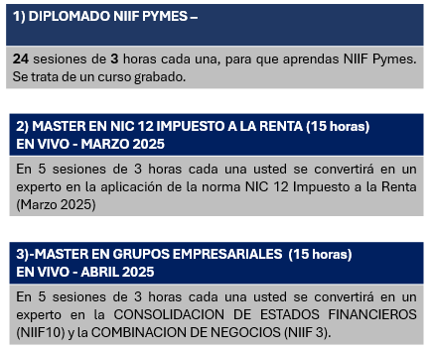

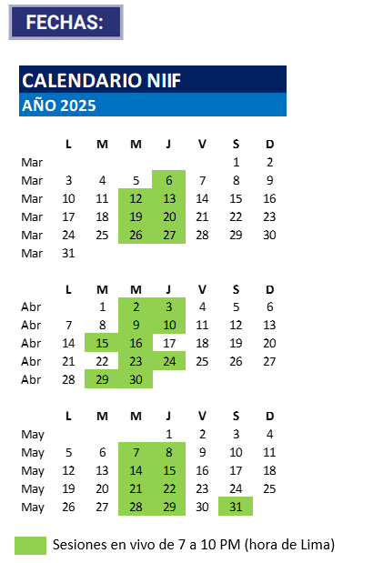

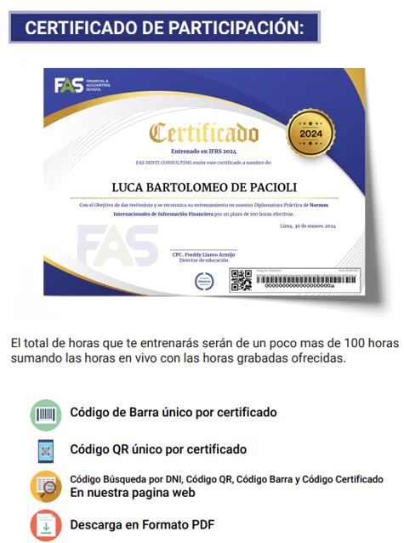

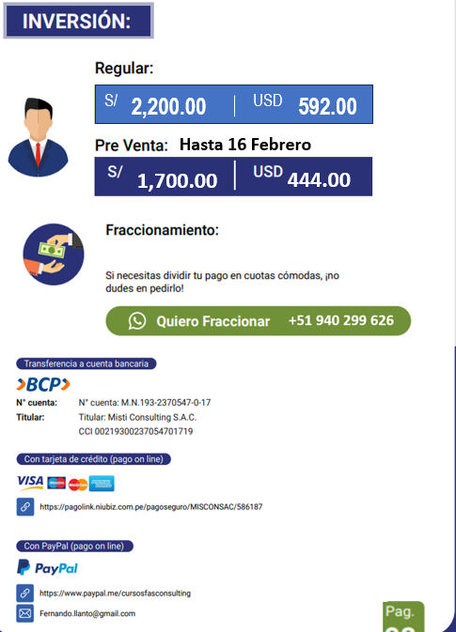
V

